掲載申込書
子どもの居場所づくりの活動を 市ホームページでPRしませんか？

皆さんの子どもの居場所づくりの活動を、市ホームページで紹介してみませんか？ 掲載を希望するかたは、以下の申込書をダウンロードし、必要事項をご記入の上メールでお申し込みください。 ■国分寺市子どもの居場所づくり紹介ページ https://www.city.kokubunji.tokyo.jp/kodomo-kyouiku/kosodate-shien/1008665/index.html

子どもの居場所づくり活動 掲載申込書
（活動情報）
１. 活動されている「子どもの居場所」について |  |  |  |  |  | 申込日：令和 年 月 日
活動名称
どんなときの「子どもの居場所」ですか？ 該当するものに✓
 |  |  | 【遊】空間や遊具があって遊びたいとき |  |  | 【集】大人や子どもがいる場所に行きたいとき

 |  |  | 【休】なにもしなくて休みたいとき |  |  | 【守】見守る大人がいて安心したいとき

 |  |  | 【食】お金が（あまり）かからず飲食したいとき |  |  | 【静】静かに過ごしたいとき

 |  |  | その他

 |  | 活動内容を具体的にＰＲしてください（200文字以内、4行半程度）

 |  | 上記６つの区分については「国分寺市子どもの居場所づくりハンドブック」（https://www.city.kokubunji.tokyo.jp/_res/projects/default_project/_page_/001/022/411/ibasyohandbook.pdf） のP３、４を御参照ください。

活動場所 | 国分寺市
対象年齢
開催日・時間帯・頻度 | 例：毎日、月曜日、隔週の水曜日 など ／ 午前中、午後、16：00～18：00 など

利用料 | 例：利用１回につき１人100円 など

申込み方法 | 例：電話、Email、申込不要 など

連絡先 | 団体名：
 | ＴＥＬ： |  |  |  |  |  | ＱＲ コード
 | Email：
HPのURL | http://
 |  |  |  |  |  |  |  |  | 裏面に続く

掲載写真 （３枚まで掲載可能）

備考

2.場所について（活動場所に★印をつけてください）
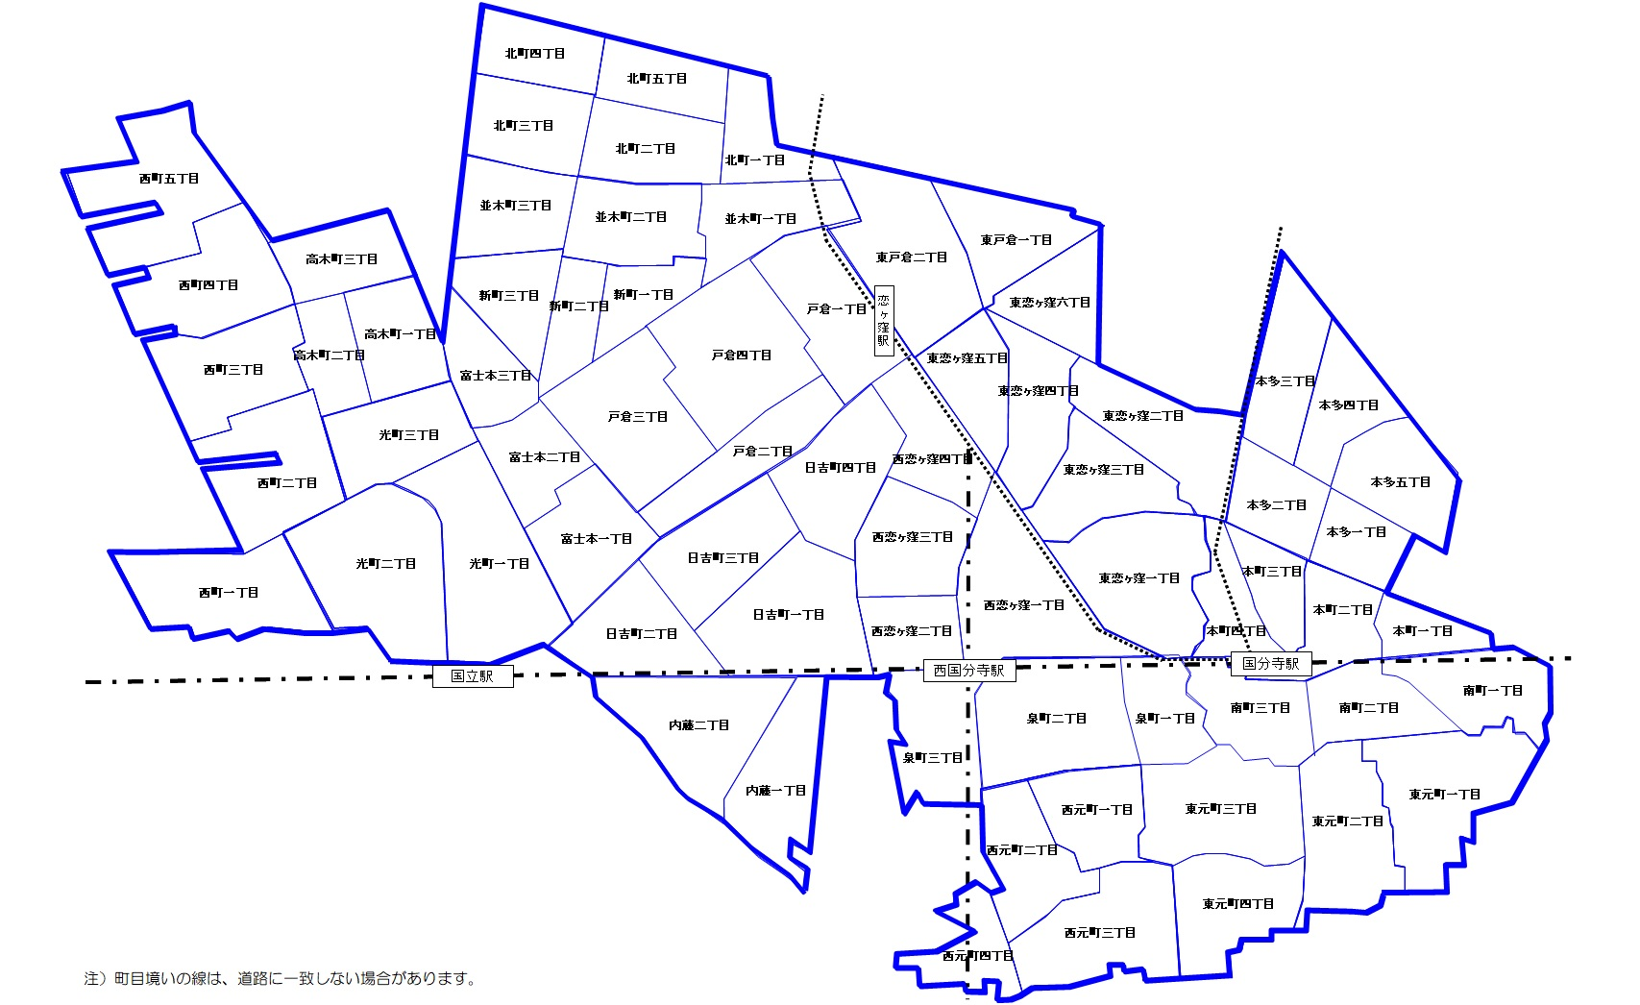

3.事業者・団体様について
事業者名
事業者所在地 | 郵便番号 - |  | -

連絡先 | ＴＥＬ： |  |  | Email：
代表者氏名
事業者概要 （取扱事業など）
 |  | 子ども食堂など食品の提供を伴いますか（伴う場合は✔）
 |  |  |  | はい | 保健所への相談日（ 年 月 日）

確認事項 確認したら✓
 | 市HPへ情報を掲載することについて、関係者の了解が得られています。 |  |  |  |  |  |  | はい

4.お読みください
・１～３の必要事項を御記入の上、メールで送付ください。
・パンフレットや写真等、詳細がわかる資料がございましたら、併せて御提供ください。
・詳細について確認するため、御記入いただいた連絡先へ連絡する場合がございます。
・お申し込みいただいた内容は、掲載されない場合もございますのであらかじめ御了承ください。
・内容を確認後、審査結果を通知いたします。
・HPに掲載する事項は１及び２となります。
・HP掲載後は、定期的に活動状況についての確認を行います。（詳細は掲載決定時にお知らせします。）
・掲載基準を満たさなくなった場合や、虚偽の申請が判明した場合は、掲載を取り消すことがあります。

申込締切：令和８年５月８日（金）必着
国分寺市 子ども家庭部 子ども若者計画課
kowakakei@city.kokubunji.tokyo.jp
Ｔel：042－325－0111（代表）
Ｔel：042－312－8645（直通）

審 査 基 準

(1) 掲載記事が次のいずれにも当てはまらないこと。
ア 公の秩序又は善良の風俗に反するおそれのあるもの
イ 政治活動又は宗教活動に関するもの
ウ 個人、団体等の意見広告に関するもの
エ 風俗営業等の規制及び業務の適正化等に関する法律（昭和23年法律第122号）
第２条（用語の定義）に掲げる営業に該当するもの
オ 誇大表示、不当表示その他表現方法等が不適当なもの
カ 人権侵害、信用き損、業務妨害等を引き起こすおそれのあるもの
キ ホームページの公共性及び品位を損なうおそれのあるもの
ク 各業界の自主基準に定める表示事項を適切に表示していないもの
ケ 国分寺市暴力団排除条例（平成24年条例第21号）第２条（定義）第１項第１号に規定する
暴力団又は同項第３号に規定する暴力団員等に関するもの
コ 前各号に掲げるもののほか、市長が掲載する広告として適当でないと認めるもの
(2) 申込みに係る事業内容が、次の視点を踏まえた子どもの居場所に関するものであること。
ア 子どもたちが安心・安全に過ごせる場所の提供などを行っている事業であること。
イ 感染症対策を行っていること。
ウ 子ども食堂等、食品の提供を伴う場合は、衛生的な観点から保健所等に相談をしていること。
エ 市ホームページ等へのリンク貼りなどの掲載について、関係者の了解を得ていること。
オ 短期的なイベントではなく、HP掲載期間中は継続的に事業を行っているものであること。

※「国分寺市ホームページ等に掲載する子どもの居場所に関する情報の審査基準」より抜粋

記載例
記載例
子どもの居場所づくりの活動を 市ホームページでPRしませんか？

皆さんの子どもの居場所づくりの活動を、市ホームページで紹介してみませんか？ 掲載を希望するかたは、以下の申込書をダウンロードし、必要事項をご記入の上メールでお申し込みください。 ■国分寺市子どもの居場所づくり紹介ページ https://www.city.kokubunji.tokyo.jp/kodomo-kyouiku/kosodate-shien/1008665/index.html

子どもの居場所づくり活動 掲載申込書
（活動情報）
１. 活動されている「子どもの居場所」について |  |  |  |  |  |  |  | 申込日：令和 ８年 ４ 月 20 日
活動名称 | 子ども若者食堂
どんなときの「子どもの居場所」ですか？ 該当するものに✓
 |  |  |  | 【遊】空間や遊具があって遊びたいとき |  |  |  | 【集】大人や子どもがいる場所に行きたいとき

 |  |  | ✔ | 【休】なにもしなくて休みたいとき |  |  | ✔ | 【守】見守る大人がいて安心したいとき

 |  |  | ✔ | 【食】お金が（あまり）かからず飲食したいとき |  |  |  | 【静】静かに過ごしたいとき

 |  |  |  | その他

 |  | 活動内容を具体的にＰＲしてください（200文字以内、4行半程度）
 |  | 恋ヶ窪駅から歩いて２分の場所にある【子ども若者食堂】です。毎日９：00～19：00まで開いているから、ゆっくり休んでもいいし、勉強してもいいし、自由に過ごしてね。お昼ご飯（100円）を食べて、夜ご飯（100円）も食べる事が出来るよ。遊びに来た時に「お昼ご飯が食べたい」「晩ご飯が食べたい」って申込をしてね。その時にアレルギーの事を聞くから、ご両親に聞いておいてね。いつでも遊びに来てね！待ってるよ～

 |  | 上記６つの区分については「国分寺市子どもの居場所づくりハンドブック」（https://www.city.kokubunji.tokyo.jp/_res/projects/default_project/_page_/001/022/411/ibasyohandbook.pdf） のP３、４を御参照ください。

活動場所 | 国分寺市 |  |  | 戸倉一丁目６番地１
対象年齢 | 一人で食事ができる年齢以上
開催日・時間帯・頻度 | 例：毎日、月曜日、隔週の水曜日 など ／ 午前中、午後、16：00～18：00 など
 | 毎日（９：00～１９：00）
利用料 | 例：利用１回につき１人100円 など
 | 一食100円
申込み方法 | 例：電話、Email、申込不要 など
 | 申込み不要（ご飯が食べたい時は、来た時に申込みをする）
連絡先 | 団体名： |  |  | 子ども若者食堂
 | ＴＥＬ： |  |  | 042-325-0111 |  |  |  |  | ＱＲ コード
 | Email： |  |  | kowakakei@city.kokubunji.tokyo.jp
HPのURL | http:// |  |  | www.city.kokubunji.tokyo.jp/
 |  |  |  |  |  |  |  |  |  |  |  | 裏面に続く

掲載写真 （３枚まで掲載可能）

備考

2.場所について（活動場所に★印をつけてください）

3.事業者・団体様について
事業者名 | 子ども若者食堂
事業者所在地 | 郵便番号 - |  |  | 185-8501
 | 国分寺市戸倉一丁目６番地１
連絡先 | ＴＥＬ： |  |  | 042-325-0111 |  | Email：
代表者氏名 | 国分寺 太郎
事業者概要 （取扱事業など） | 食堂
 |  | 子ども食堂など食品の提供を伴いますか（伴う場合は✔）
 |  |  |  |  | ✔ | はい | 保健所への相談日（ R５年 3 月 30 日）

確認事項 確認したら✓
 | 市HPへ情報を掲載することについて、関係者の了解が得られています。 |  |  |  |  |  |  |  |  | ✔ | はい

4.お読みください
・１～３の必要事項を御記入の上、メールで送付ください。
・パンフレットや写真等、詳細がわかる資料がございましたら、併せて御提供ください。
・詳細について確認するため、御記入いただいた連絡先へ連絡する場合がございます。
・お申し込みいただいた内容は、掲載されない場合もございますのであらかじめ御了承ください。
・お申込みいただいた後、１か月以内に審査結果を通知いたします。
・HPに掲載する事項は１及び２となります。
・HP掲載後は、定期的に活動状況についての確認を行います。（詳細は掲載決定時にお知らせします。）
・掲載基準を満たさなくなった場合や、虚偽の申請が判明した場合は、掲載を取り消すことがあります。

申込締切：令和８年５月８日（金）必着
国分寺市 子ども家庭部 子ども若者計画課
kowakakei@city.kokubunji.tokyo.jp
Ｔel：042－325－0111（代表）
Ｔel：042－312－8645（直通）

審 査 基 準

(1) 掲載記事が次のいずれにも当てはまらないこと。
ア 公の秩序又は善良の風俗に反するおそれのあるもの
イ 政治活動又は宗教活動に関するもの
ウ 個人、団体等の意見広告に関するもの
エ 風俗営業等の規制及び業務の適正化等に関する法律（昭和23年法律第122号）
第２条（用語の定義）に掲げる営業に該当するもの
オ 誇大表示、不当表示その他表現方法等が不適当なもの
カ 人権侵害、信用き損、業務妨害等を引き起こすおそれのあるもの
キ ホームページの公共性及び品位を損なうおそれのあるもの
ク 各業界の自主基準に定める表示事項を適切に表示していないもの
ケ 国分寺市暴力団排除条例（平成24年条例第21号）第２条（定義）第１項第１号に規定する
暴力団又は同項第３号に規定する暴力団員等に関するもの
コ 前各号に掲げるもののほか、市長が掲載する広告として適当でないと認めるもの
(2) 申込みに係る事業内容が、次の視点を踏まえた子どもの居場所に関するものであること。
ア 子どもたちが安心・安全に過ごせる場所の提供などを行っている事業であること。
イ 感染症対策を行っていること。
ウ 子ども食堂等、食品の提供を伴う場合は、衛生的な観点から保健所等に相談をしていること。
エ 市ホームページ等へのリンク貼りなどの掲載について、関係者の了解を得ていること。
オ 短期的なイベントではなく、HP掲載期間中は継続的に事業を行っているものであること。

※「国分寺市ホームページ等に掲載する子どもの居場所に関する情報の審査基準」より抜粋

